外部設計書
外部設計書 |  |  |  |  | 画面名 |  |  |  |  | 作成者 |  |  | 更新者
 |  |  |  |  | システム名 |  |  |  |  | 作成日 |  |  | 更新日
 |  |  |  |  | 備考

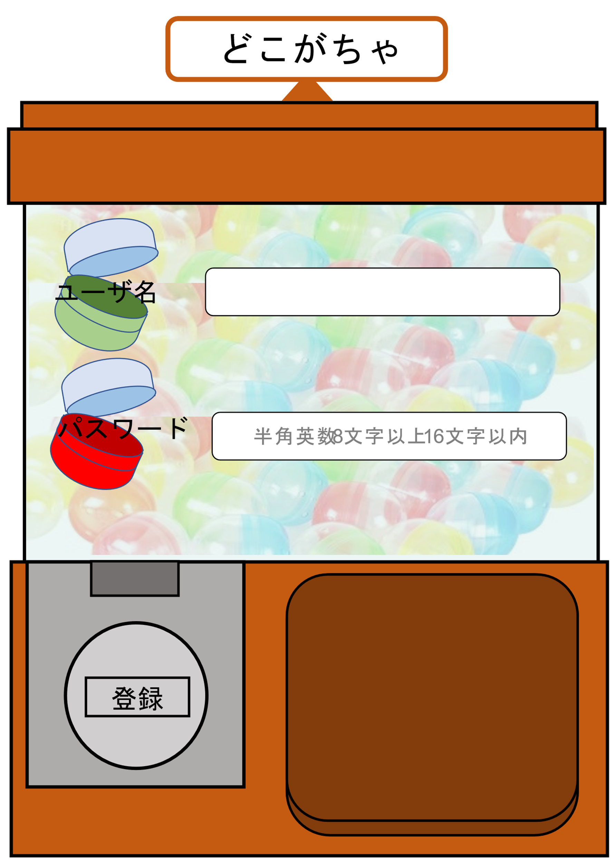
 | 画面設計

4
2
 |  |  |  |  |  |  |  |  |  |  |  |  | ガチャが詰まってるといいかも

5
3

1

 | 機能設計

1.クリックで登録完了画面へ遷移
ユーザ名とパスワードのどちらかでも入力されていない、もしくは、パスワードの条件が満たされていなければエラーメッセージを表示
2.ユーザ名を入力
3.パスワードを半角英数字８文字以上１６文字以下で入力
4.5. カプセル画像を表示する

 | 項目定義書

 | No |  | 物理名 | 論理名 |  | 画面型 | データ型 | min | max | DBテーブル | DBカラム | 備考
 |  | 1 | regist | 登録 |  | submit
 |  | 2 | user_name | ユーザ名 |  | text | String |  |  | user | user_name
 |  | 3 | password | パスワード |  | password | String | 8 | 16 | user | user_pw
 |  | 4 | capsule1 | カプセル画像１ |  | image | file
 |  | 5 | capsule２ | カプセル画像２ |  | image | file

